задание1
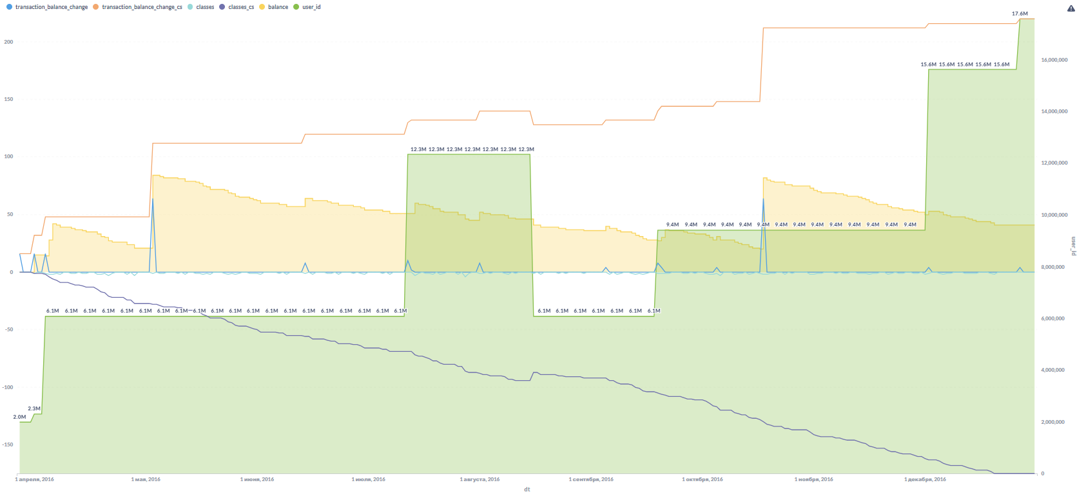
https://metabase.sky.pro/question/70627

1-Дать комментарии к отрицательному балансу занятий следующих студентов (неоплаченные уроки)

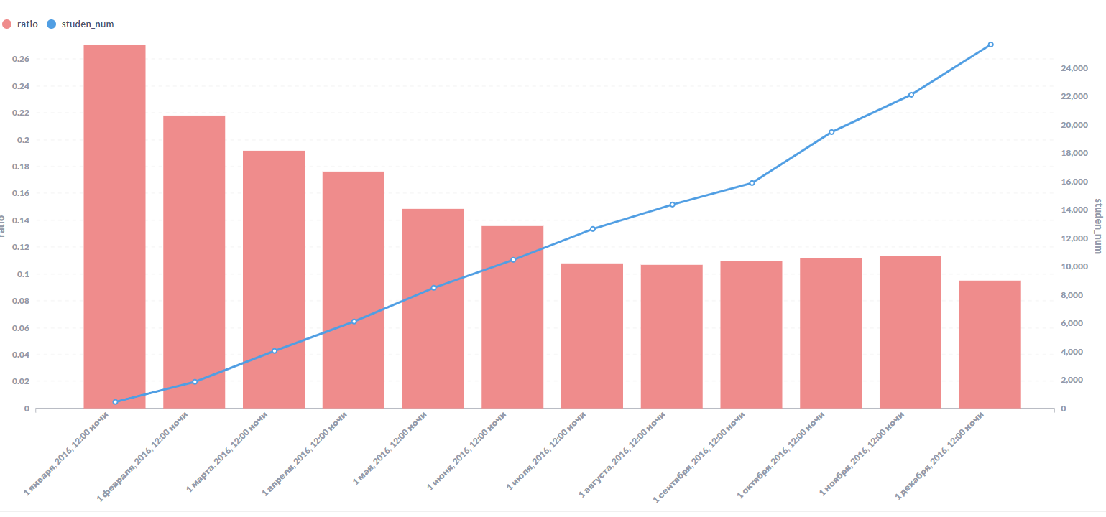
user_id | balance | 2 - Удельное кол-во пройденных уроков на 1 студента снижается с янв по дек
197,757,075 | -59
415,508,365 | -23
349,953,247 | -18
205,572,346 | -18
61,410,489 | -17
831,004,430 | -17
170,698,811 | -15
24,904,260 | -14
459,245,532 | -14
176,348,633 | -13
516,500,783 | -13
466,793,764 | -13
21,771,239 | -10

 |  | 3 - Удельное кол-во оплаченных уроков на 1 студента снижается с янв по дек
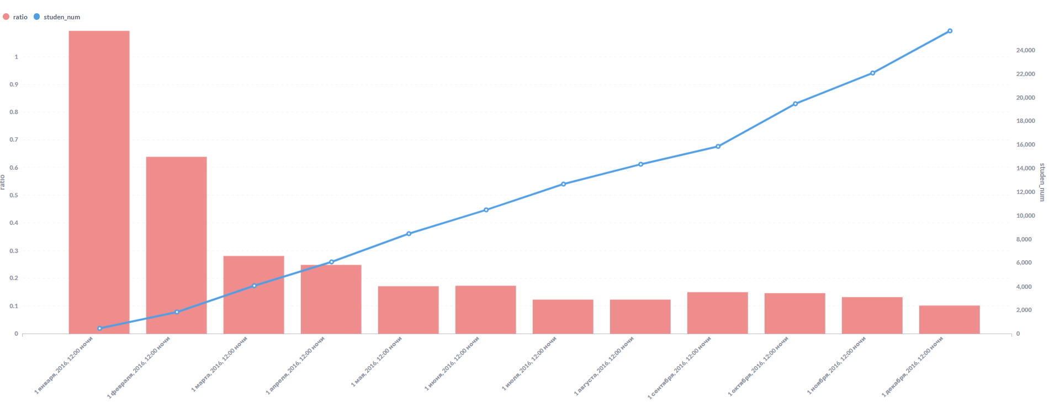

 |  | 4 - Б-во студентов предпочитают проводить оплаты до исчерпания баланса

задание2
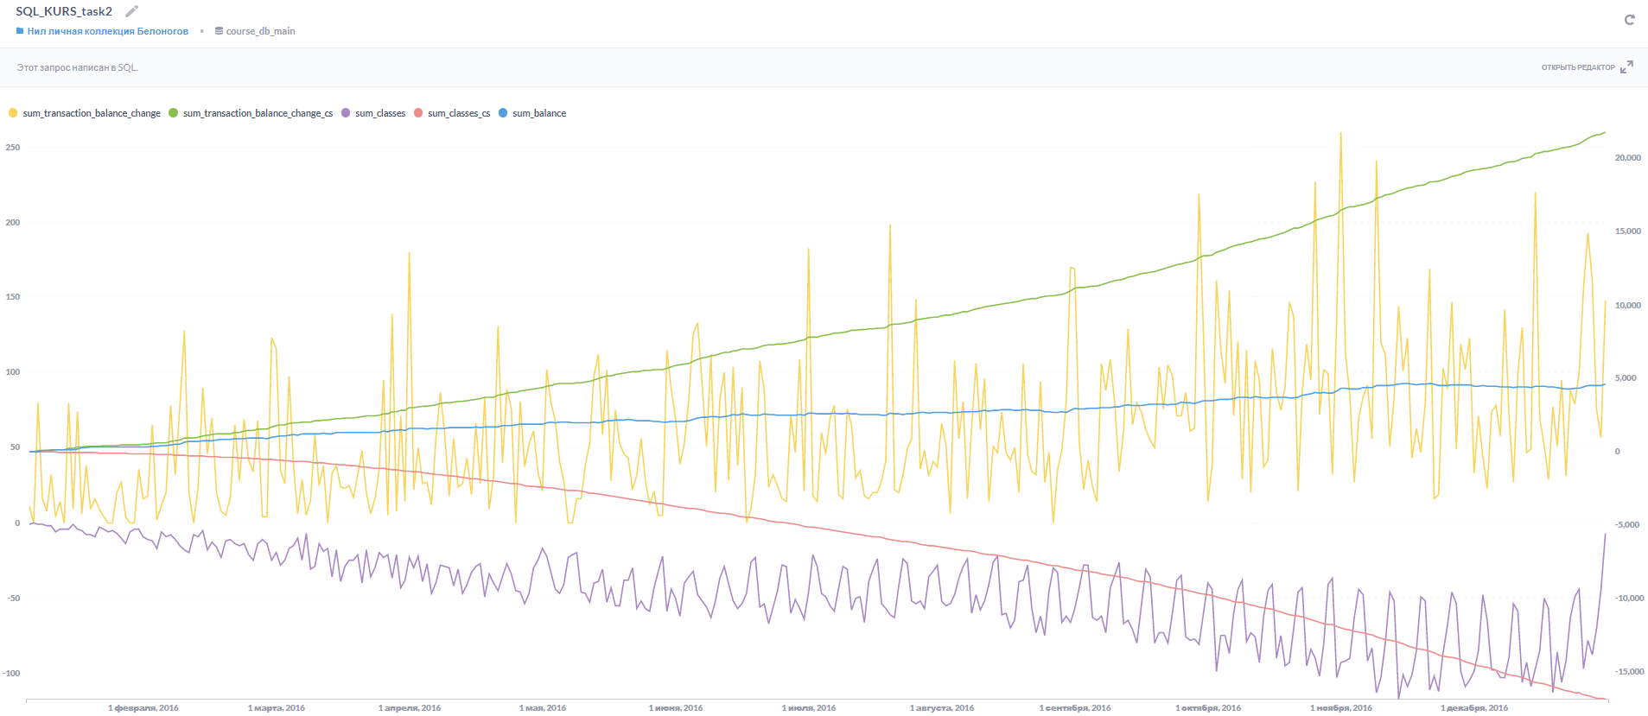
https://metabase.sky.pro/question/70625

1 - кол-во транзакций sum_transaction_balance_change имеет выраженные пики, в начале, середине, конце месяца - предположительно связанные с получением клиентами зарплаты/авансов
2 - количество оплат sum_transaction_balance_change_cs кумулятивно растет к концу года по мере роста кол-ва клиентов и кол-ва проводимых оплат
3 - общее кол-во уроков sum_classes, проводимых в день, растет (отрицательная величина) к концу года по мере увеличение кол-ва клиентов с более-менее равномерными пиками, указывающими на приоритет выбора пользователями определенных дней (начало недели) для учебы и существенно сокращается ближе к новогодним праздникам
4 - sum_classes_cs монотонно убывает, отражая увеличение кол-ва пользователей и кумулятивно списанных пользователем уроков (зеркально симметрична кумулятивным оплатам)
5 - sum_balance монотонно растет к концу года, отражая положительный баланс оплат и списанных уроков (денег получили больше, чем провели занятий)

